2021_08_data
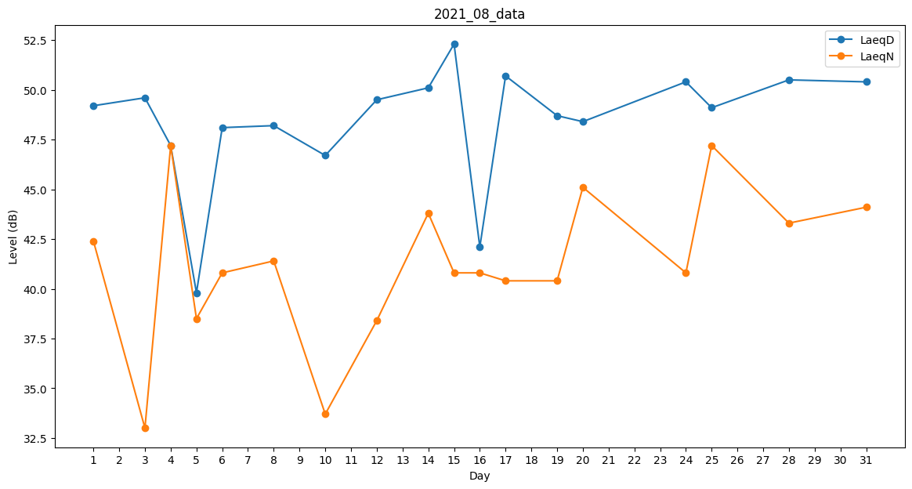
Day | LaeqD | LaeqN
1 | 49.2 | 42.4
2 | 46.1 | 0
3 | 49.6 | 33
4 | 47.2 | 47.2
5 | 39.8 | 38.5
6 | 48.1 | 40.8
7 | 50.8 | 0
8 | 48.2 | 41.4
9 | 50 | 0
10 | 46.7 | 33.7
11 | 47.3 | 0
12 | 49.5 | 38.4
13 | 54.6 | 0
14 | 50.1 | 43.8
15 | 52.3 | 40.8
16 | 42.1 | 40.8
17 | 50.7 | 40.4
18 | 51.1 | 0
19 | 48.7 | 40.4
20 | 48.4 | 45.1
21 | 50 | 0
22 | 0 | 34.2
23 | 32.8 | 0
24 | 50.4 | 40.8
25 | 49.1 | 47.2
26 | 46.6 | 0
27 | 50.1 | 0
28 | 50.5 | 43.3
29 | 50.5 | 0
30 | 49.8 | 0
31 | 50.4 | 44.1

